상품제안서
25년 시스템 글로벌 다이어리 32절 | 상품코드: F29400

 |  |  |  |  |  |  | 02-412-0044 | www.easy1.co.kr
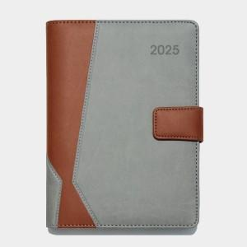 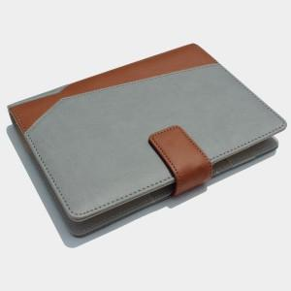

【상세/제작정보】 | 로고인쇄 별도 비용추가 삽지(사보) 별도 비용추가

【인쇄/포장옵션】 | / 포장불가능

【공급단가】 | 수량 | 50~ | 100~ | 500~ | 1,000~ | 2,000~
*VAT별도 | 단가 | 9,620원 | 9,470원 | 9,240원 | 9,000원 | 8,850원

【상품 URL】 | http://www.easy1.co.kr/src/goods_detail.php?gdno=29400

